ガイド
我が家のライフ マネー プラン 使い方

年間を通してのイベント事と予算をあらかじめシミュレーションできます。必要なお金の量がグラフでわかりやすく表されます。
1年間と10年間のシートがありますので、用途によって使い分けてください。
このシートを使って、生活とのバランスの取れた計画的なお金の使い方を目指しましょう！

【 1 年間シート】

➊西暦を入力します
ライフ マネーの
目標を書きましょう

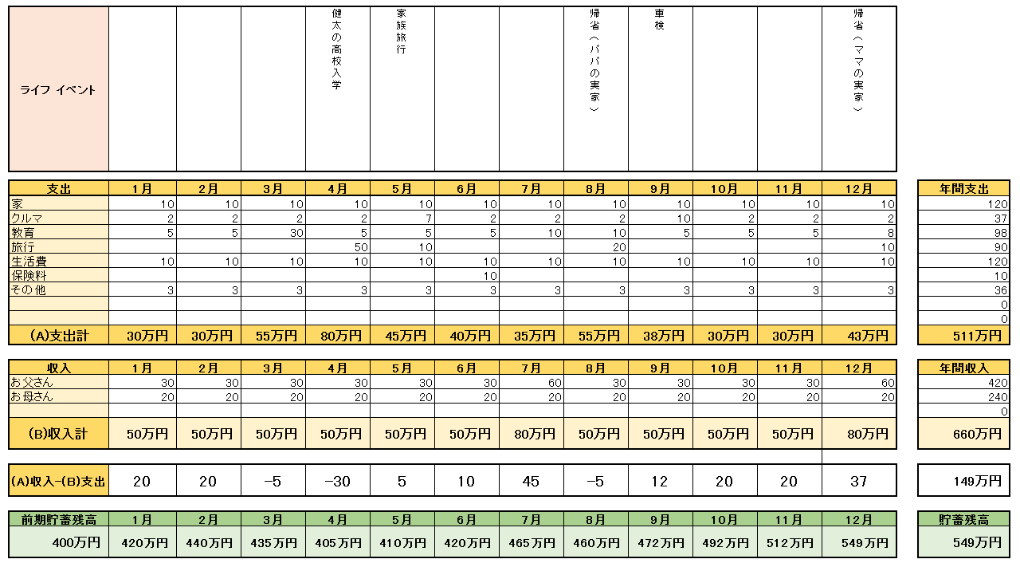
❷支出を伴う
年間の主な予定を
書き込みます
支出額は棒グラフで、
貯蓄残高は折れ線グラフで
表示されます。

❸項目別にそれぞれ
金額を入れましょう

❹家計の収入金額を
入れましょう

毎月の収入から支出を差し引いた金額が
自動的に貯蓄額として毎月積算されます。

❺現在の貯蓄残高を
入れましょう

【10 年間シート】

基本的に「1年間シート」と同じ使い方ですが、以下の箇所が異なります。

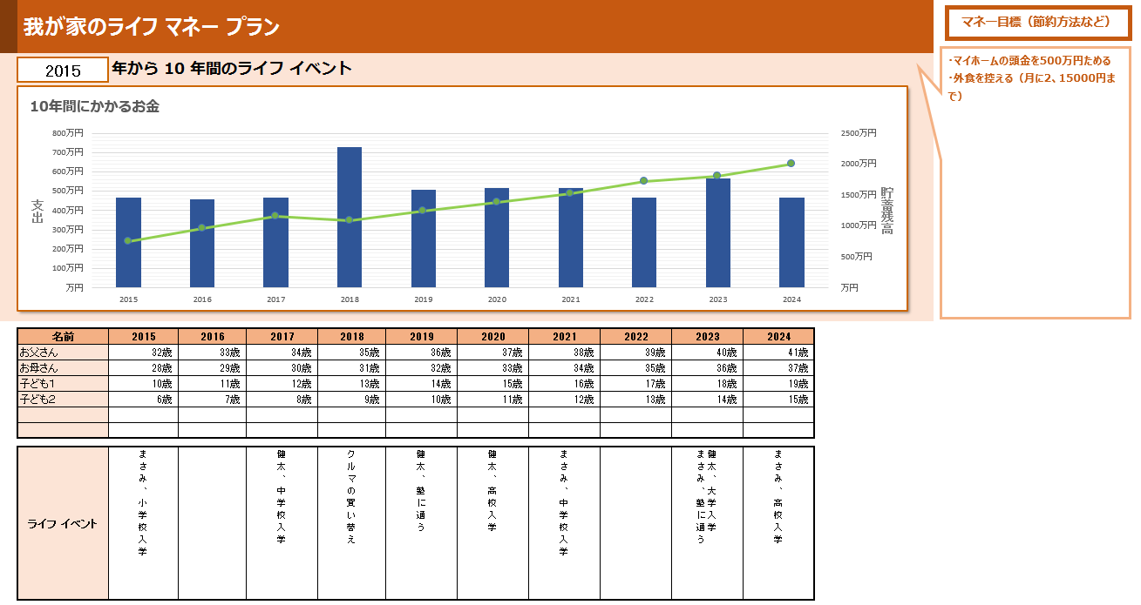

➊西暦を入力します

❷入力した年から10年間の
西暦が表示されます

❸このセルに家族の名前と年齢を入力します
❹自動で年齢が計算されます

1年間（サンプル）
・マイホームの頭金を毎年100万円ためる
・来年7月の海外旅行のために100万円ためる
マネー目標（節約方法など）
我が家のライフ マネー プラン

2015 | 年のライフ イベント

1年間にかかるお金

ライフ イベント |  |  |  | 健太の高校入学 | 家族旅行 |  |  | 帰省（パパの実家） | 車検 |  |  | 帰省（ママの実家）

支出 | 1月 | 2月 | 3月 | 4月 | 5月 | 6月 | 7月 | 8月 | 9月 | 10月 | 11月 | 12月 | 年間支出
家 | 10 | 10 | 10 | 10 | 10 | 10 | 10 | 10 | 10 | 10 | 10 | 10 | 120
クルマ | 2 | 2 | 2 | 2 | 7 | 2 | 2 | 2 | 10 | 2 | 2 | 2 | 37
教育 | 5 | 5 | 30 | 5 | 5 | 5 | 10 | 10 | 5 | 5 | 5 | 8 | 98
旅行 |  |  |  | 50 | 10 |  |  | 20 |  |  |  | 10 | 90
生活費 | 10 | 10 | 10 | 10 | 10 | 10 | 10 | 10 | 10 | 10 | 10 | 10 | 120
保険料 |  |  |  |  |  | 10 |  |  |  |  |  |  | 10
その他 | 3 | 3 | 3 | 3 | 3 | 3 | 3 | 3 | 3 | 3 | 3 | 3 | 36
 |  |  |  |  |  |  |  |  |  |  |  |  | 0
 |  |  |  |  |  |  |  |  |  |  |  |  | 0
（A)支出計 | 30万円 | 30万円 | 55万円 | 80万円 | 45万円 | 40万円 | 35万円 | 55万円 | 38万円 | 30万円 | 30万円 | 43万円 | 511万円

収入 | 1月 | 2月 | 3月 | 4月 | 5月 | 6月 | 7月 | 8月 | 9月 | 10月 | 11月 | 12月 | 年間収入
お父さん | 30 | 30 | 30 | 30 | 30 | 30 | 60 | 30 | 30 | 30 | 30 | 60 | 420
お母さん | 20 | 20 | 20 | 20 | 20 | 20 | 20 | 20 | 20 | 20 | 20 | 20 | 240
 |  |  |  |  |  |  |  |  |  |  |  |  | 0
(B)収入計 | 50万円 | 50万円 | 50万円 | 50万円 | 50万円 | 50万円 | 80万円 | 50万円 | 50万円 | 50万円 | 50万円 | 80万円 | 660万円

(A)収入-(B)支出 | 20 | 20 | -5 | -30 | 5 | 10 | 45 | -5 | 12 | 20 | 20 | 37 | 149万円

前期貯蓄残高 | 1月 | 2月 | 3月 | 4月 | 5月 | 6月 | 7月 | 8月 | 9月 | 10月 | 11月 | 12月 | 貯蓄残高
400万円 | 420万円 | 440万円 | 435万円 | 405万円 | 410万円 | 420万円 | 465万円 | 460万円 | 472万円 | 492万円 | 512万円 | 549万円 | 549万円

10年間（サンプル）
・マイホームの頭金を500万円ためる
・外食を控える（月に2、15000円まで）
マネー目標（節約方法など）
我が家のライフ マネー プラン

2015 | 年から 10 年間のライフ イベント
10年間にかかるお金

名前 | 2015 | 2016 | 2017 | 2018 | 2019 | 2020 | 2021 | 2022 | 2023 | 2024
お父さん | 32歳 | 33歳 | 34歳 | 35歳 | 36歳 | 37歳 | 38歳 | 39歳 | 40歳 | 41歳
お母さん | 28歳 | 29歳 | 30歳 | 31歳 | 32歳 | 33歳 | 34歳 | 35歳 | 36歳 | 37歳
子ども１ | 10歳 | 11歳 | 12歳 | 13歳 | 14歳 | 15歳 | 16歳 | 17歳 | 18歳 | 19歳
子ども２ | 6歳 | 7歳 | 8歳 | 9歳 | 10歳 | 11歳 | 12歳 | 13歳 | 14歳 | 15歳

ライフ イベント | まさみ、小学校入学 |  | 健太、中学校入学 | クルマの買い替え | 健太、塾に通う | 健太、高校入学 | まさみ、中学校入学 |  | 健太、大学入学 まさみ、塾に通う | まさみ、高校入学

支出 | 2015 | 2016 | 2017 | 2018 | 2019 | 2020 | 2021 | 2022 | 2023 | 2024 | 合計
家 | 120 | 120 | 120 | 120 | 120 | 120 | 120 | 120 | 120 | 120 | 1200
クルマ | 37 | 27 | 37 | 300 | 37 | 37 | 37 | 37 | 37 | 37 | 623
教育 | 98 | 98 | 98 | 98 | 140 | 150 | 150 | 98 | 200 | 100 | 1230
旅行 | 40 | 40 | 40 | 40 | 40 | 40 | 40 | 40 | 40 | 40 | 400
生活費 | 120 | 120 | 120 | 120 | 120 | 120 | 120 | 120 | 120 | 120 | 1200
保険料 | 15 | 15 | 15 | 15 | 15 | 15 | 15 | 15 | 15 | 15 | 150
その他 | 36 | 36 | 36 | 36 | 36 | 36 | 36 | 36 | 36 | 36 | 360
 |  |  |  |  |  |  |  |  |  |  | 0
 |  |  |  |  |  |  |  |  |  |  | 0
（A)支出計 | 466万円 | 456万円 | 466万円 | 729万円 | 508万円 | 518万円 | 518万円 | 466万円 | 568万円 | 468万円 | 5163万円

収入 | 2015 | 2016 | 2017 | 2018 | 2019 | 2020 | 2021 | 2022 | 2023 | 2024 | 収入合計
お父さん | 420 | 420 | 420 | 420 | 420 | 420 | 420 | 420 | 420 | 420 | 4200
お母さん | 240 | 240 | 240 | 240 | 240 | 240 | 240 | 240 | 240 | 240 | 2400
 |  |  |  |  |  |  |  |  |  |  | 0
(B)収入計 | 660万円 | 660万円 | 660万円 | 660万円 | 660万円 | 660万円 | 660万円 | 660万円 | 660万円 | 660万円 | 6600万円

(A)収入-(B)支出 | 194 | 204 | 194 | -69 | 152 | 142 | 142 | 194 | 92 | 192 | 1437万円

前期貯蓄残高 | 2015 | 2016 | 2017 | 2018 | 2019 | 2020 | 2021 | 2022 | 2023 | 2024 | 貯蓄残高
560万円 | 754万円 | 958万円 | 1152万円 | 1083万円 | 1235万円 | 1377万円 | 1519万円 | 1713万円 | 1805万円 | 1997万円 | 1997万円

1年間シート
マネー目標（節約方法など）
我が家のライフ マネー プラン

2015 | 年のライフ イベント

1年間にかかるお金

ライフ イベント

支出 | 1月 | 2月 | 3月 | 4月 | 5月 | 6月 | 7月 | 8月 | 9月 | 10月 | 11月 | 12月 | 年間支出
家 |  |  |  |  |  |  |  |  |  |  |  |  | 0
クルマ |  |  |  |  |  |  |  |  |  |  |  |  | 0
教育 |  |  |  |  |  |  |  |  |  |  |  |  | 0
旅行 |  |  |  |  |  |  |  |  |  |  |  |  | 0
生活費 |  |  |  |  |  |  |  |  |  |  |  |  | 0
保険料 |  |  |  |  |  |  |  |  |  |  |  |  | 0
その他 |  |  |  |  |  |  |  |  |  |  |  |  | 0
 |  |  |  |  |  |  |  |  |  |  |  |  | 0
 |  |  |  |  |  |  |  |  |  |  |  |  | 0
（A)支出計 | 万円 | 万円 | 万円 | 万円 | 万円 | 万円 | 万円 | 万円 | 万円 | 万円 | 万円 | 万円 | 万円

収入 | 1月 | 2月 | 3月 | 4月 | 5月 | 6月 | 7月 | 8月 | 9月 | 10月 | 11月 | 12月 | 年間収入
お父さん |  |  |  |  |  |  |  |  |  |  |  |  | 0
お母さん |  |  |  |  |  |  |  |  |  |  |  |  | 0
 |  |  |  |  |  |  |  |  |  |  |  |  | 0
(B)収入計 | 万円 | 万円 | 万円 | 万円 | 万円 | 万円 | 万円 | 万円 | 万円 | 万円 | 万円 | 万円 | 万円

(A)収入-(B)支出 | 0 | 0 | 0 | 0 | 0 | 0 | 0 | 0 | 0 | 0 | 0 | 0 | 万円

前期貯蓄残高 | 1月 | 2月 | 3月 | 4月 | 5月 | 6月 | 7月 | 8月 | 9月 | 10月 | 11月 | 12月 | 貯蓄残高
万円 | 万円 | 万円 | 万円 | 万円 | 万円 | 万円 | 万円 | 万円 | 万円 | 万円 | 万円 | 万円 | 万円

10年間シート
マネー目標（節約方法など）
我が家のライフ マネー プラン

2015 | 年から 10 年間のライフ イベント
10年間にかかるお金

名前 | 2015 | 2016 | 2017 | 2018 | 2019 | 2020 | 2021 | 2022 | 2023 | 2024
お父さん | 歳 | 1歳 | 2歳 | 3歳 | 4歳 | 5歳 | 6歳 | 7歳 | 8歳 | 9歳
お母さん | 歳 | 1歳 | 2歳 | 3歳 | 4歳 | 5歳 | 6歳 | 7歳 | 8歳 | 9歳
子ども１ | 歳 | 1歳 | 2歳 | 3歳 | 4歳 | 5歳 | 6歳 | 7歳 | 8歳 | 9歳
子ども２ | 歳 | 1歳 | 2歳 | 3歳 | 4歳 | 5歳 | 6歳 | 7歳 | 8歳 | 9歳

ライフ イベント

支出 | 2015 | 2016 | 2017 | 2018 | 2019 | 2020 | 2021 | 2022 | 2023 | 2024 | 合計
家 |  |  |  |  |  |  |  |  |  |  | 0
クルマ |  |  |  |  |  |  |  |  |  |  | 0
教育 |  |  |  |  |  |  |  |  |  |  | 0
旅行 |  |  |  |  |  |  |  |  |  |  | 0
生活費 |  |  |  |  |  |  |  |  |  |  | 0
保険料 |  |  |  |  |  |  |  |  |  |  | 0
その他 |  |  |  |  |  |  |  |  |  |  | 0
 |  |  |  |  |  |  |  |  |  |  | 0
 |  |  |  |  |  |  |  |  |  |  | 0
（A)支出計 | 万円 | 万円 | 万円 | 万円 | 万円 | 万円 | 万円 | 万円 | 万円 | 万円 | 万円

収入 | 2015 | 2016 | 2017 | 2018 | 2019 | 2020 | 2021 | 2022 | 2023 | 2024 | 収入合計
お父さん |  |  |  |  |  |  |  |  |  |  | 0
お母さん |  |  |  |  |  |  |  |  |  |  | 0
 |  |  |  |  |  |  |  |  |  |  | 0
(B)収入計 | 万円 | 万円 | 万円 | 万円 | 万円 | 万円 | 万円 | 万円 | 万円 | 万円 | 万円

(A)収入-(B)支出 | 0 | 0 | 0 | 0 | 0 | 0 | 0 | 0 | 0 | 0 | 万円

前期貯蓄残高 | 2015 | 2016 | 2017 | 2018 | 2019 | 2020 | 2021 | 2022 | 2023 | 2024 | 貯蓄残高
万円 | 万円 | 万円 | 万円 | 万円 | 万円 | 万円 | 万円 | 万円 | 万円 | 万円 | 万円

